Q-NEX
锐达采购需求定制确认表
品牌/语言 | 产品型号 | 产品名称 | 产品规格 |  |  |  | 数量
OK Cast-韩语 | NMP220-R-CU | 智联物控终端 | 简版，面板3.0，U段麦一拖二(900MHz)手持麦+领夹麦 |  |  |  | 100
序列号：
涉及OEM定制内容
对应成品物料编码 | 序号 | 物料名称 | 内容及材质需求 | 制作方（IQ？供应商？） | 负责人 | 预计完成时间 | 制作进度（1.设计画图 2.客户确认 3.打包发给供应商 4.制作完成）
 | 1 | 机身丝印 LOGO |  | IQ | 设计：林星/郑诗雨 制作：建物料编码（道秀） /采购下单 |  | 已确认
 |  | 面板 LOGO 标 | 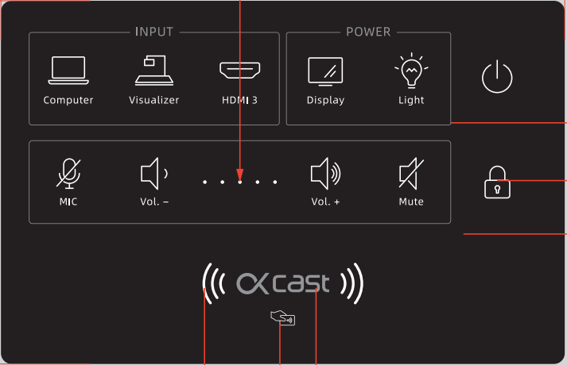 | IQ | 设计：林星/郑诗雨 制作：建物料编码（道秀/ 采购下单 |  | 已确认
 |  | 面板指引贴纸 | 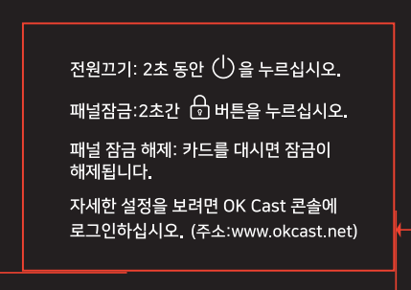 | IQ |  |  | 打样确认
 | 2 | 铭牌 | 使用定制铭牌，尺寸，材质跟IQ一样 产品名字改成Media Processor Model:OK Cast MP Power : AC110-240V IQ公司名字改成客户公司名： TAMTUS Co.,Ltd. | IQ | 设计：林星/郑诗雨 制作：黄道秀 | 出货前制作 | 排版已经确认
 | 3 | 条形码标签 | Model:OK Cast MP IQ公司名改客户名:TAMTUS Co.Ltd. IQ网址改客户网址：www.tamtus.com 右下角LOGO换客户LOGO，“OKCast” | IQ | 设计：林星/郑诗雨 制作：黄道秀 | 出货前制作 | 排版已经确认
 | 4 | 包装箱 | 按我们的标准贴条形码标签及唛头 | IQ | 设计：林星/郑诗雨 制作：黄道秀 |  | 出空白纸箱，已下单
 | 5 | 说明书 | 等面板3.0和新的U段麦的说明书 | IQ | 设计：林星/郑诗雨 制作：黄道秀 |  | 写好了等翻译
 | 6 | 合格证、保修卡 |  | IQ | 设计：林星/郑诗雨 制作：黄道秀 |  | 收到成品
 | 7 | 装箱清单 | 等新的 | IQ | 黄道秀 |  | 未收到
 | 8 | 配件 | 欧规两插 |  | 黄道秀
 | 9 | 唛头 | 把Model后面改成OKCast，其他不变 | IQ | 黄道秀
 | 软件 | 软件名称 | 客户已提供-OK Cast Platform | IQ | 廖强、林星 |  | 已改好
 |  | 软件logo | 客户已提供 | IQ | 廖强、林星 |  | 已改好
 |  | 语言切换 | 客户提供翻译-韩语，只要韩语 | IQ | 廖强、林星 |  | 已改好
 |  | 隐私政策替换 | 客户提供翻译/用客户自己的隐私政策 | IQ | 廖强、林星 |  | 翻译已提供前端修改中
 |  | 平台域名替换 | 客户提供管理后台和工作台的域名（平台放国内服务器会导致在网站上需显示中国工信部认证编码） | IQ | 廖强、林星 |  | 域名替换，客户尚未提供
 |  | 手机APP拷贝 | 提供软件包给客户上传到应用市场 | IQ | 廖强、林星 |  | 安卓版已经发出测试
 |  | 手机APP开机界面 | 客户已提供 | IQ | 廖强、林星 |  | 已改好

 |  | 无底色说明暂未确认或客户还未提供

IQVideo
锐达采购需求定制确认表
品牌/语言 | 产品型号 | 产品名称 | 产品规格 |  |  |  | 数量
OK View-韩语 | LCS610 | 录播系统 | 1*录播主机+1*老师端跟踪摄像头+1*学生端跟踪摄像头+1*吸顶麦 |  |  |  | 50
序列号：
涉及OEM定制内容
对应成品物料编码 | 序号 | 物料名称 | 内容及材质需求 | 制作方（IQ？供应商？） | 负责人 | 预计完成时间 | 制作进度（1.设计画图 2.客户确认 3.打包发给供应商 4.制作完成）
 | 1 | 机身 LOGO | 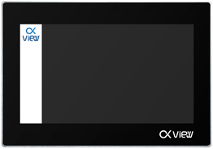 | IQ | 设计：林星/郑诗雨 制作：采购下单 |  | 已经收到贴标
 |  | 摄像头&麦克风&音频处理器 LOGO 标 |  | IQ | 设计：林星/郑诗雨 制作：采购下单 |  | 已经收到贴标
 |  |  |  | IQ | 设计：林星/郑诗雨 制作：采购下单 |  | 已经收到贴标
 | 3 | 条形码标签 | Model: OK View MP Ver1.0 Model: OK View TA Ver1.0 Model: OK View SA Ver1.0 Model: OK View PM Ver1.0 | IQ | 设计：林星/郑诗雨 制作：采购 |  | 出货的时候打印
 | 4 | 包装箱贴标 | 1.Model后面改成OK View MP 2.只留CE FC，另外再加上KC （看右边） 3.公司名改TAMTUS Co.,Ltd. 网址改www.tamtus.com |  | 设计：林星/郑诗雨 制作：采购 |  | 出货的时候打印
 | 5 | 说明书（电子档） |  | IQ | 设计：林星/郑诗雨 制作：采购
 | 6 | 合格证、保修卡 |  | IQ | 设计：林星/郑诗雨 制作：采购
 | 7 | 装箱清单（电子档） |  | IQ | 采购
 | 8 | 配件 | 欧规两插 |  | 采购
 | 9 | 唛头 | Model后面改成OKView | IQ | 采购
 | 软件 | 软件名称（显示在主机和远程平台登录页） | OKView | IQ | 林星 |  | 已搞定固件包
 |  | 软件logo | OKView | IQ | 林星 |  | 已搞定固件包
 |  | 语言切换 | 客户提供翻译 | IQ | 林星

